关系图
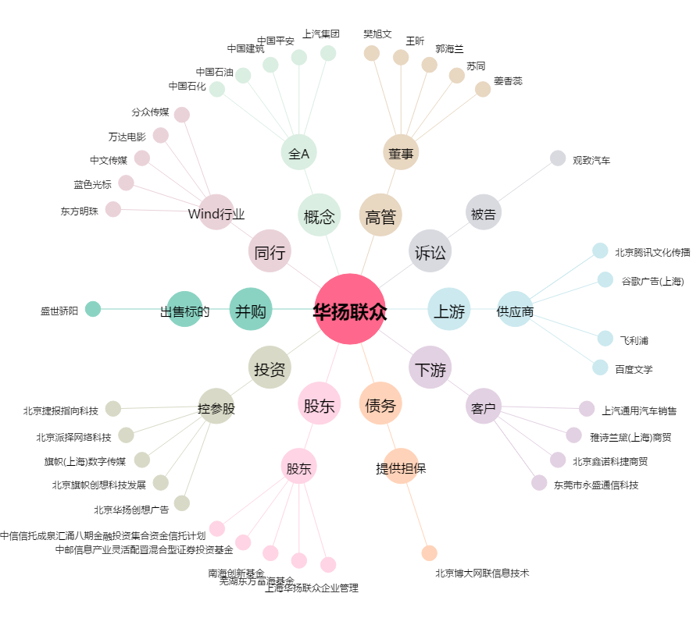
华扬联众[603825.SH] - 关系概览图

